1-1
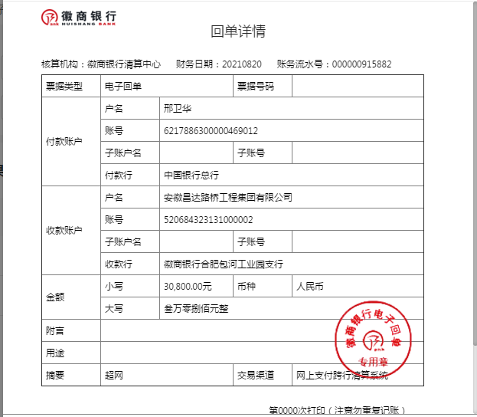
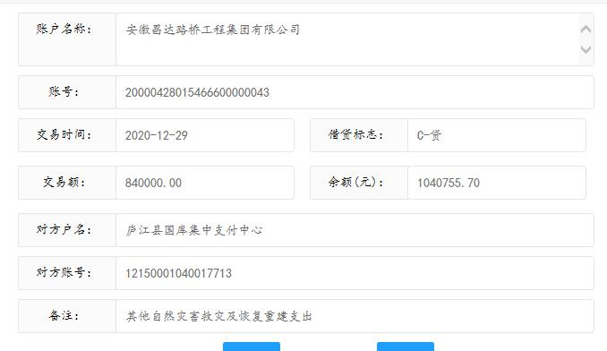
工程款支付证书
工程名称 |  | 沪陕高速叶集段匝道口4改6工程 |  |  |  |  | 建设单位 |  | 六安市叶集区交通运输局 |  |  |  |  | ERP编号 |  | 12950 | 档案编号
合同金额 |  | 4,931,837.28 |  |  | 中标时间 | 2020-10-16 | 已提供工程资料 |  |  |  |  |  |  | 保存地址 |  | 合肥 | 责任单位 |  | 东部大区
决算金额 |  |  |  |  | 决算时间 |  | 项目部印章 |  | 无 |  |  |  |  | 施工人 |  |  | 区域责任人 |  | 省办负责人 | 施迎东
序号 | 经营填写 |  |  |  |  | 工程填写 | 经营填写 |  |  | 财务填写 |  | 经营、工程、质安填写 |  | 区域负责人 |  | 申请部门填写财务核对 |  |  | 本次支付 金额 | 剩余款项
 | 到款情况 |  |  |  |  |  | 暂列金 |  |  | 代缴税金 |  | 其他扣款 |  | 预留款 |  | 成本票
 | 日期 | 工程款金额 | 周转金金额 | 到款银行 | 到款账户 | 完成进度 | 比例 | 金额 | 备注 | 金额 | 备注 | 金额 | 备注 | 金额 | 备注 | 供货单位 | 合同额 | 成本票额
1 | 2021-02-08 | 3452286.00 |  |  |  |  |  |  |  |  |  |  |  |  |  | 安徽中汇银工程担保有限公司 |  |  | 2,500.00
2 | 2020-10-23 |  |  |  |  |  |  |  |  |  |  |  |  |  |  | 安徽万隆建设项目管理有限公司 |  |  | 57,635.61
3 | 2020-10-26 |  |  |  |  |  |  |  |  |  |  |  |  |  |  | 天台仁大交通设施有限公司 |  |  | 15,872.00
4 | 2020-11- |  |  |  |  |  |  |  |  |  |  |  |  |  |  | 天台仁大交通设施有限公司 |  |  | 37,033.00
5 | 2020-11- |  |  |  |  |  |  |  |  |  |  |  |  |  |  | 邢卫华 |  |  | 100,000.00
6 | 2021-11-04 |  |  |  |  |  |  |  |  |  |  |  |  |  |  | 六安纳海川钢构材料有限责任公司 |  |  | 84,000.00
7 | 2020-11-19 |  |  |  |  |  |  |  |  |  |  |  |  |  |  | 六安市叶集区晗宇土石方工程有限公司孙岗分公司 |  |  | 250,000.00
8 | 2020-11-19 |  |  |  |  |  |  |  |  |  |  |  |  |  |  | 六安市叶集区鑫驰建材销售有限公司 |  |  | 20,000.00
9 | 2020-11-19 |  |  |  |  |  |  |  |  |  |  |  |  |  |  | 中国人寿财产保险股份有限公司马鞍山市中心支公司 |  |  | 18,283.89
10 | 2020-11-24 |  |  |  |  |  |  |  |  |  |  |  |  |  |  | 六安市叶集区顺发机械租赁有限公司 |  |  | 60,000.00
11 | 2020-11-30 |  |  |  |  |  |  |  |  |  |  |  |  |  |  | 六安市叶集区玖峰商砼有限公司 |  |  | 290,000.00
12 | 2020-11-30 |  |  |  |  |  |  |  |  |  |  |  |  |  |  | 20年10月工资 |  |  | 15,595.84
13 | 2020-11-26 |  |  |  |  |  |  |  |  |  |  |  |  |  |  | 邢卫华 |  |  | 100,000.00
14 | 2020-12-01 |  |  |  |  |  |  |  |  |  |  |  |  |  |  | 李魁 |  |  | 10,580.00
15 | 2020-12-08 |  |  |  |  |  |  |  |  |  |  |  |  |  |  | 李金启 |  |  | 20,000.00
16 | 2020-12-08 |  |  |  |  |  |  |  |  |  |  |  |  |  |  | 珠海汉鼎科技有限公司 |  |  | 8,500.00
17 | 2020-12-17 |  |  |  |  |  |  |  |  |  |  |  |  |  |  | 陕西四维衡器科技有限公司 |  |  | 24,600.00
18 | 2020-12-17 |  |  |  |  |  |  |  |  |  |  |  |  |  |  | 北京展智工程技术有限公司 |  |  | 31,000.00
19 | 2020-12-17 |  |  |  |  |  |  |  |  |  |  |  |  |  |  | 深圳市金溢科技股份有限公司 |  |  | 44,000.00
20 | 2020-12-17 |  |  |  |  |  |  |  |  |  |  |  |  |  |  | 西安世腾金属制品有限公司 |  |  | 7,020.00
21 | 2020-12-17 |  |  |  |  |  |  |  |  |  |  |  |  |  |  | 安徽西太华信息科技有限公司 |  |  | 41,625.00
22 | 2020-12-17 |  |  |  |  |  |  |  |  |  |  |  |  |  |  | 北京信路威科技股份有限公司 |  |  | 199,760.00
23 | 2020-12-17 |  |  |  |  |  |  |  |  |  |  |  |  |  |  | 山东圣泰金属科技有限公司 |  |  | 11,450.00
24 | 2020-12-17 |  |  |  |  |  |  |  |  |  |  |  |  |  |  | 六安纳海川钢构材料有限责任公司 |  |  | 84,000.00
25 | 2020-12-17 |  |  |  |  |  |  |  |  |  |  |  |  |  |  | 六安市叶集区顺发机械租赁有限公司 |  |  | 40,976.00
26 | 2020-12-18 |  |  |  |  |  |  |  |  |  |  |  |  |  |  | 安徽汉高信息科技有限公司 |  |  | 75,000.00
27 | 2020-12-25 |  |  |  |  |  |  |  |  |  |  |  |  |  |  | 南京鼎鑫旺建筑装饰有限公司 |  |  | 100,000.00
28 | 2020-12-29 |  |  |  |  |  |  |  |  |  |  |  |  |  |  | 六安市叶集区鑫驰建材销售有限公司 |  |  | 56,500.00
29 | 2020-12-08 |  |  |  |  |  |  |  |  |  |  |  |  |  |  | 20年11月工资 |  |  | 26,701.00
30 |  |  |  |  |  |  |  |  |  |  |  |  |  |  |  | 西安世腾金属制品有限公司 |  |  | 16,380.00
31 | 2021-01-04 |  |  |  |  |  |  |  |  |  |  |  |  |  |  | 邢卫华 |  |  | 50,000.00
32 | 2021-01-07 |  |  |  |  |  |  |  |  |  |  |  |  |  |  | 南京国网电瑞电力科技有限责任公司 |  |  | 230,850.00
33 | 2021-01-08 |  |  |  |  |  |  |  |  |  |  |  |  |  |  | 六安纳海川钢构材料有限责任公司 |  |  | 80,000.00
34 | 2021-01-11 |  |  |  |  |  |  |  |  |  |  |  |  |  |  | 南京鼎鑫旺建筑装饰有限公司 |  |  | 50,000.00
35 | 2021-01-11 |  |  |  |  |  |  |  |  |  |  |  |  |  |  | 阜阳市国剑工程机械租赁有限公司 |  |  | 15,000.00
36 | 2021-01-11 |  |  |  |  |  |  |  |  |  |  |  |  |  |  | 宜兴市复兴交通设施厂 |  |  | 20,000.00
37 | 2021-01-11 |  |  |  |  |  |  |  |  |  |  |  |  |  |  | 安徽西太华信息科技有限公司 |  |  | 90,187.50
38 | 2021-01-15 |  |  |  |  |  |  |  |  |  |  |  |  |  |  | 田家庵区曹庵恒娥建材经营部 |  |  | 105,867.50
39 | 2021-01-19 |  |  |  |  |  |  |  |  |  |  |  |  |  |  | 安徽鑫发建筑劳务有限公司 |  |  | 17,000.00
40 | 2021-01-19 |  |  |  |  |  |  |  |  |  |  |  |  |  |  | 南京鼎鑫旺建筑装饰有限公司 |  |  | 50,000.00
41 | 2021-01-21 |  |  |  |  |  |  |  |  |  |  |  |  |  |  | 安徽铸辉新型电缆有限公司 |  |  | 155,729.60
42 | 2021-01-25 |  |  |  |  |  |  |  |  |  |  |  |  |  |  | 邢卫华 |  |  | 70,000.00
43 | 2021-02-02 |  |  |  |  |  |  |  |  |  |  |  |  |  |  | 南京鼎鑫旺建筑装饰有限公司 |  |  | 100,000.00
44 | 2021-02-05 |  |  |  |  |  |  |  |  |  |  |  |  |  |  | 六安纳海川钢构材料有限责任公司 |  |  | 32,000.00
45 | 2021-02-05 |  |  |  |  |  |  |  |  |  |  |  |  |  |  | 庐江诺进商贸有限公司 |  |  | 15,900.00
46 | 2021-02-09 |  |  |  |  |  |  |  |  |  |  |  |  |  |  | 六安市叶集区玖峰商砼有限公司 |  |  | 444,690.00
47 | 2021-02-09 |  |  |  |  |  |  |  |  |  |  |  |  |  |  | 李金启 |  |  | 20,000.00
48 | 2021-02-09 |  |  |  |  |  |  |  |  |  |  |  |  |  |  | 董青松 |  |  | 40,000.00
49 | 2021-02-09 |  |  |  |  |  |  |  |  |  |  |  |  |  |  | 20年12月工资 |  |  | 16,570.50
50 |  |  |  |  |  |  |  |  |  |  |  |  |  |  |  | 21年1月工资 |  |  | 8,680.00
51 |  |  |  |  |  |  |  |  |  |  |  |  |  |  |  | 南京鼎鑫旺建筑装饰有限公司 |  |  | 50,000.00
52 | 2021-04-06 |  |  |  |  |  |  |  |  |  |  |  |  |  |  | 陕西四维衡器科技有限公司 |  |  | 100,000.00
53 | 2021-05-10 |  |  |  |  |  |  |  |  |  |  |  |  |  |  | 邢卫华 |  |  | 10,000.00
54 | 2021-06-21
55 | 2021-08-20 |  | 30800.00 |  |  |  |  |  |  |  |  | 15,000.00 | 交竣工验收评审费 |  |  | 北京信路威科技股份有限公司（信路威车辆特征识别系统） | 30,800.00 |  | 30,800.00
56 | 2021-10-13 |  |  |  |  |  |  |  |  |  |  |  |  |  |  | 阜阳市福缘电子科技有限公司 | 60,000.00 | 12,000.00 | 10,000.00
57
58
59
60
合计 |  |  | 30800.00 |  |  |  | - | 0.00 |  | 0.00 |  | 15,000.00 | - | 0.00 | - | - |  |  | 40,800.00 | -25000.00
本次结算、支付明细 |  | 应支付金额 |  |  | 10000.00 |  | 本次支付金额 |  |  |  |  |  | 小写 | 10,000.00
 |  | 已支付金额 |  |  | 0.00 |  |  |  |  |  |  |  | 大写 | RMB10000

